关系图
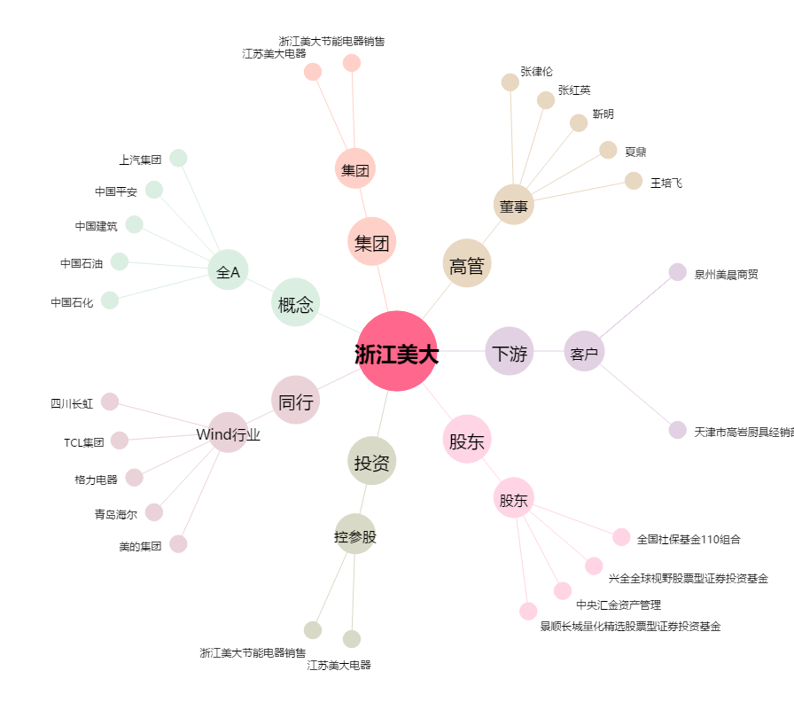
浙江美大[002677.SZ] - 关系概览图

